점포안내 메인
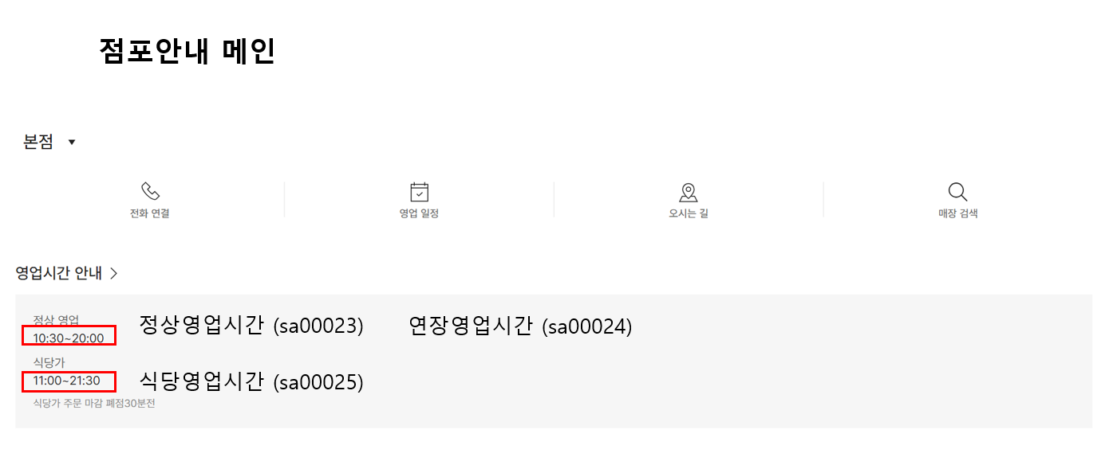
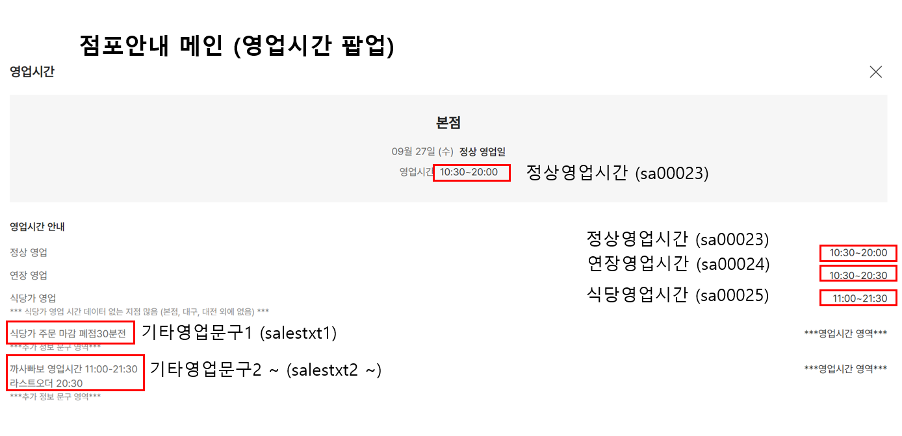
 | 본점 | 강남점 | 타임스퀘어점 | 마산점 | 광주점 | 경기점 | 센텀시티점 | 천안아산점 | 의정부점 | 김해점 | 하남점 | 대구점 | 대전점(Art&Science)
점포대표이미지(신규) | X | X | X | X | X | X | X | X | X | X | X | X | X
정상 영업 시간 (sa00023) | O | O | O | O | O | O | O | O | O | O | O | O | O
연장 영업 시간 (sa00024) | O | O | O | O | O | O | O | O | O | O | O | O | O
식당 영업 시간 (sa00025) | O | X | X | X | X | X | X | X | X | X | X | O | O
기타 영업문구 1 (식당 엽업 시간 안내 문구) (salestxt1) | O | O | O | X | O | O | X | O | O | O | O | O | O

